Make mail
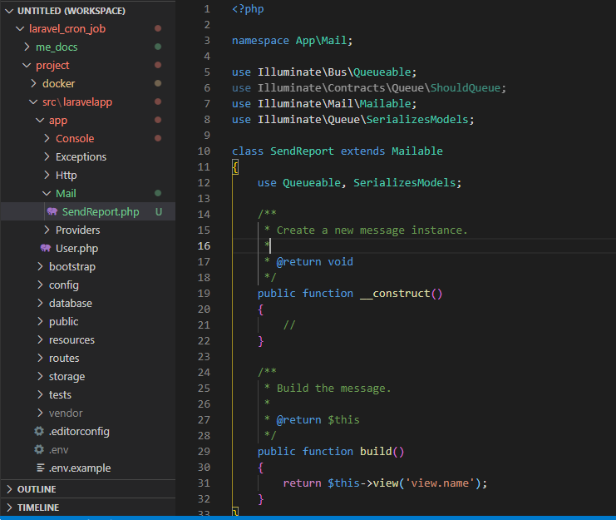
php artisan make:mail SendReport

building mail
SendReport.php

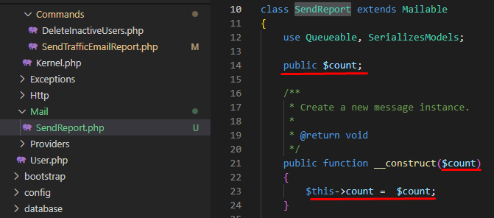

In views folder create emails directory and sendingreport.blade.php

SendTrafficEmailReport.php
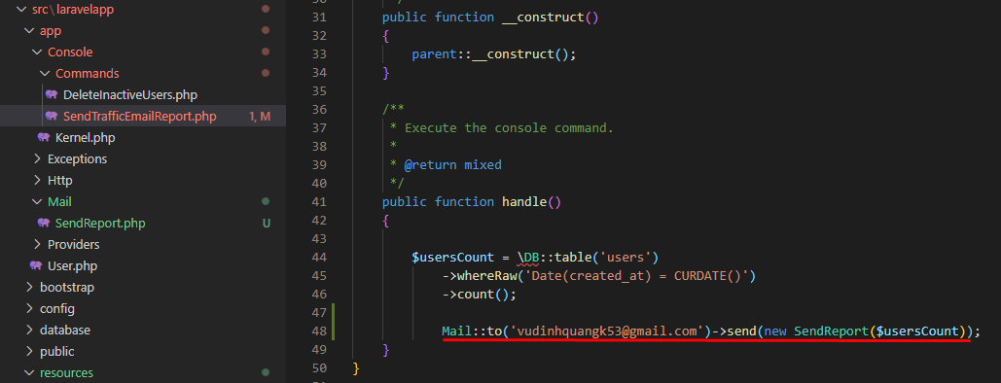

SendTrafficEmailReport.php

ログイン登録画面
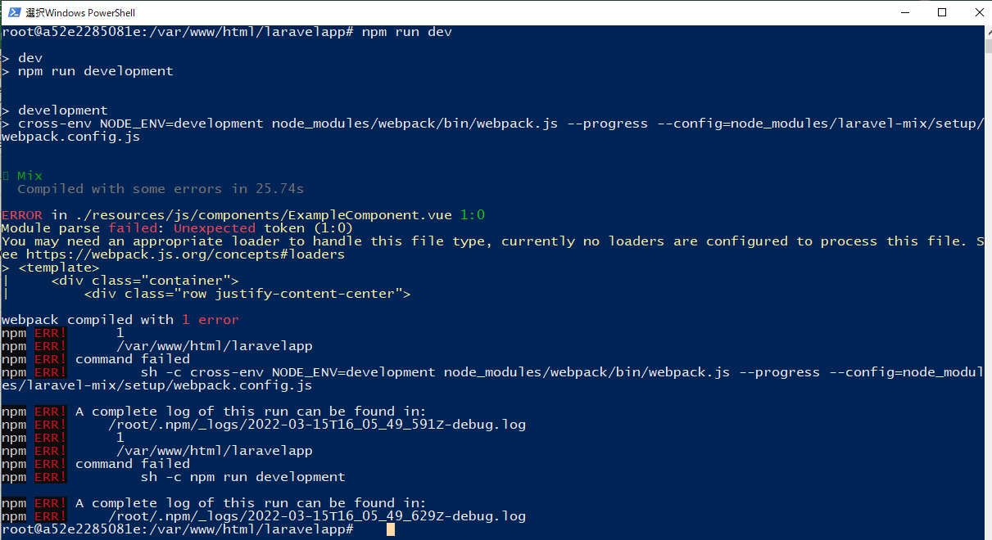
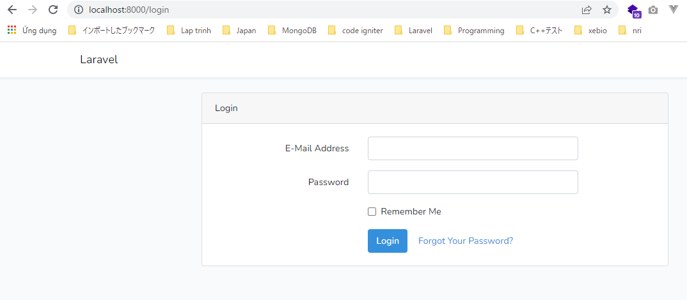
laravel/uiをインストール
 | Đang dùng Laravel 6 nên chạy lệnh: composer require laravel/ui 1.*
 | Nếu là Laravel 7: composer require laravel/ui
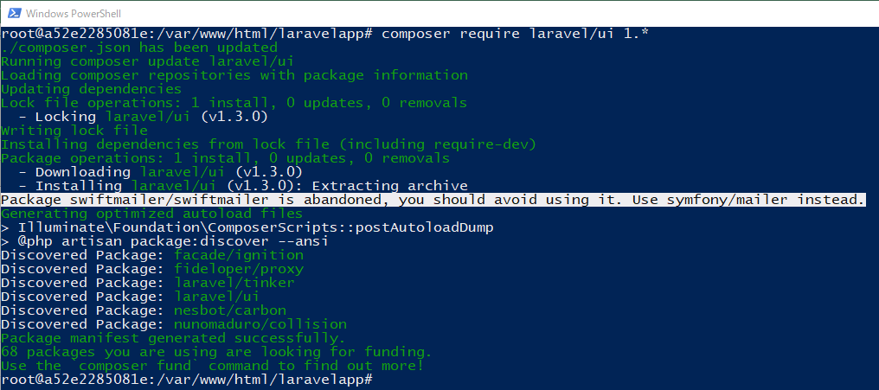

LOGIN機能＆テーブル作成
 | php artisan ui vue --auth

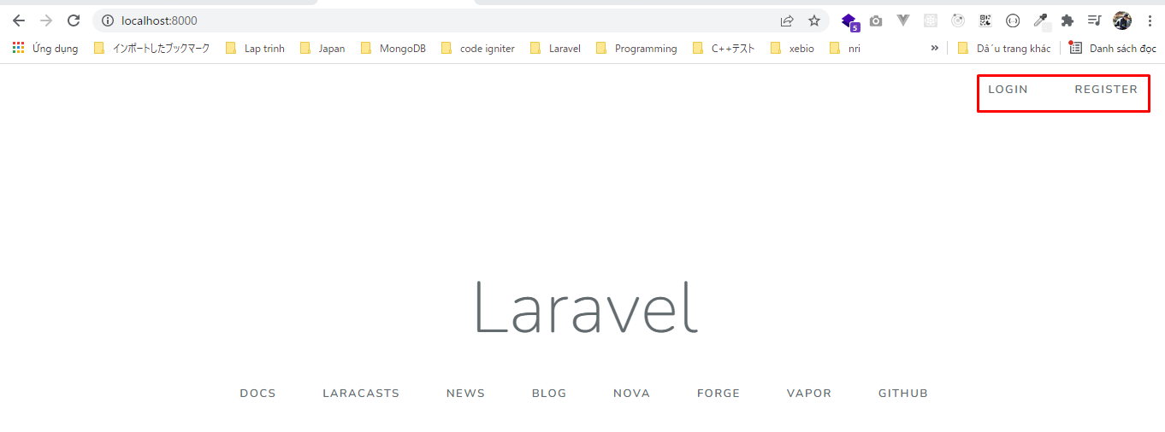

 | php artisan migrate

FrontEndに必要なPackageをインストール
 | apt-get install npm
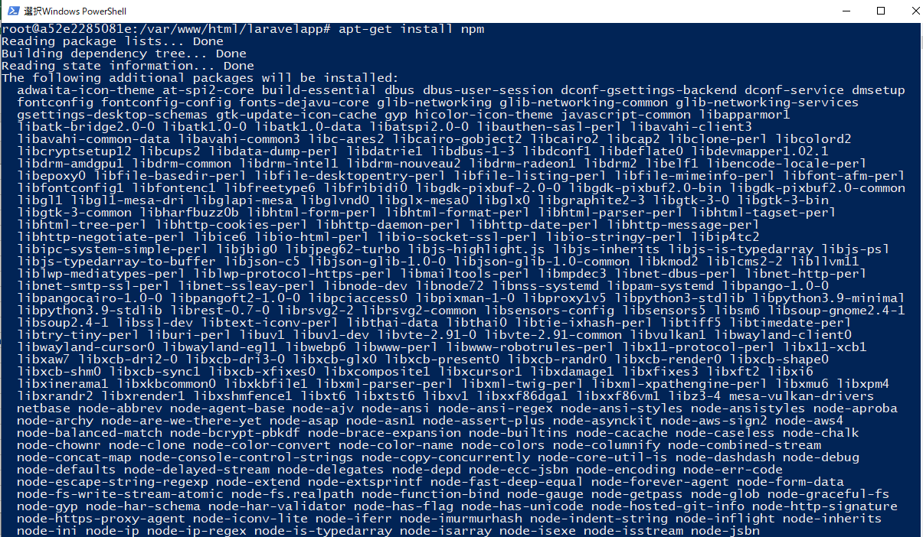

 | npm install
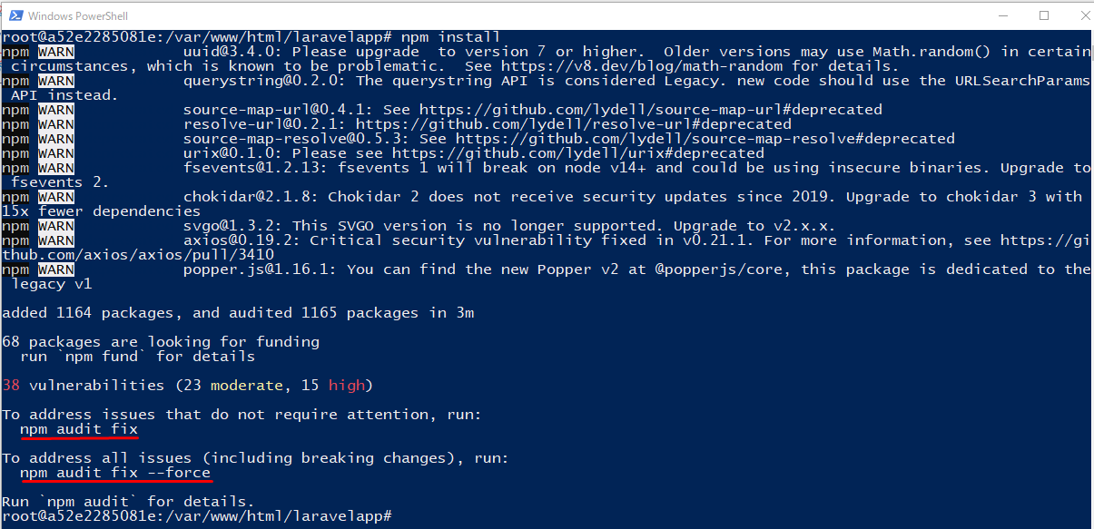

 | npm audit fix
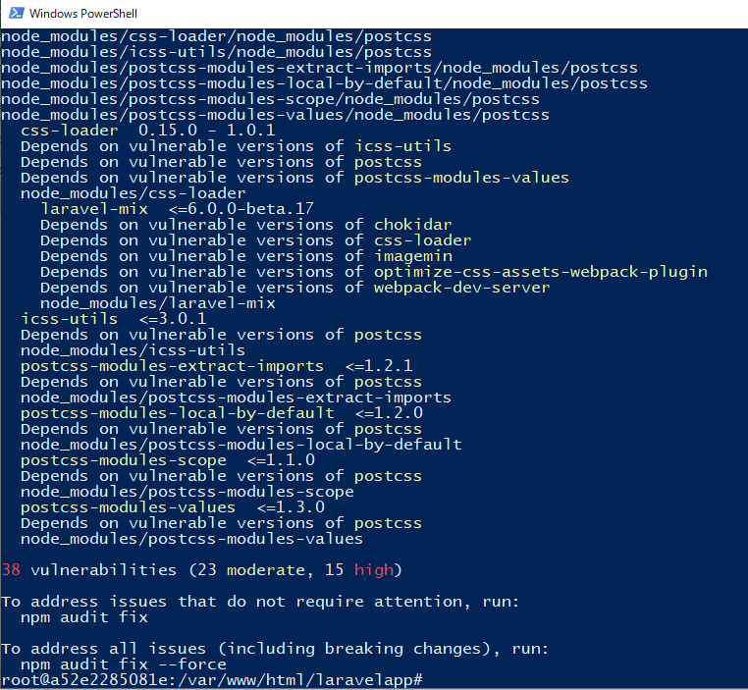

 | npm audit fix --force

CSS/JSを作成ビルド
 | npm run dev

Register
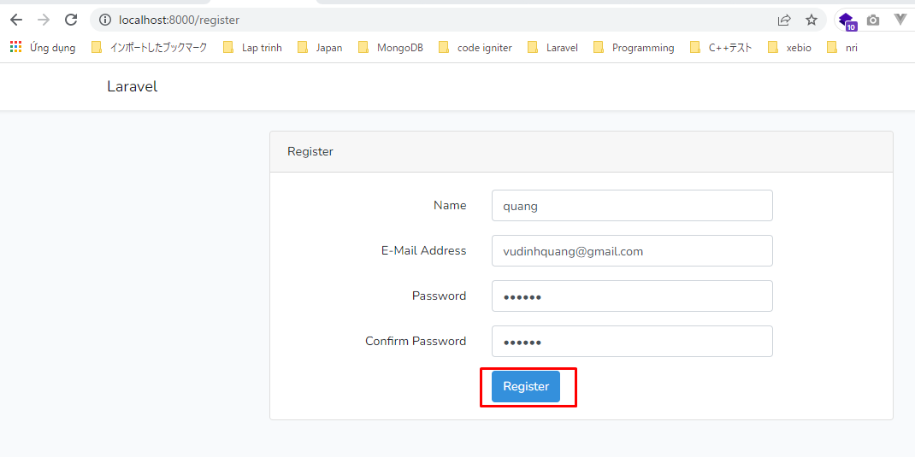
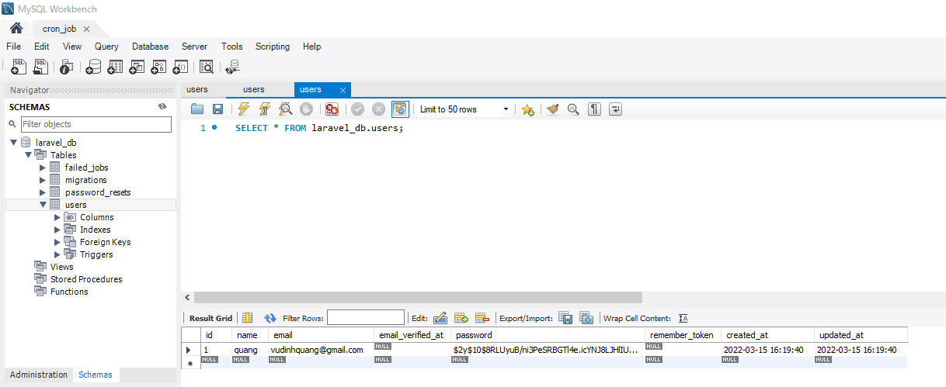
Register
 | Password is 12345678

Run command
Run command
 | php artisan sendreport:name

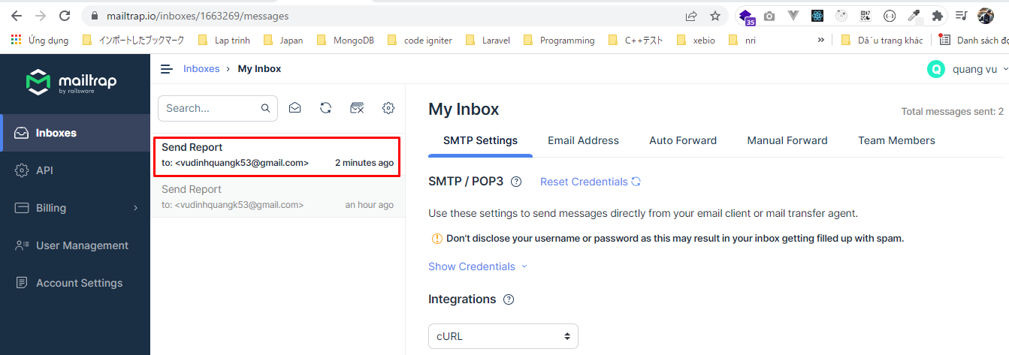



Giá trị của count vẫn là 0 bởi vì time của created_at đang là 2022-03-15 trong khi ngày hôm nay là 2022-03-16
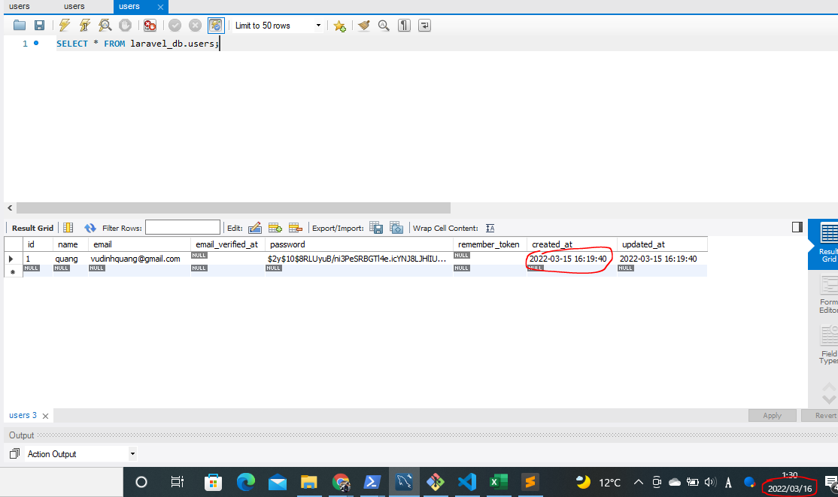

Edit lại created_at thành 2022-03-22

Run command again
 | php artisan sendreport:name

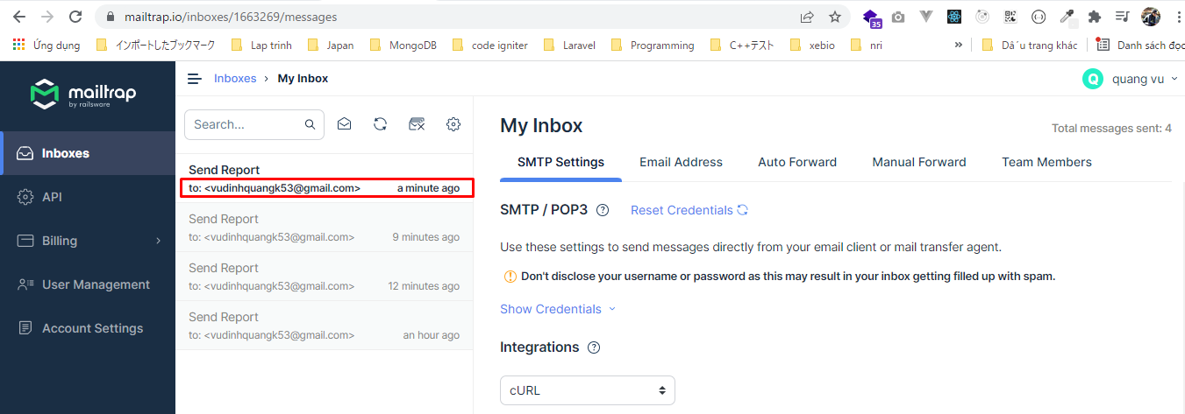

count được trả về là 1

